关系图
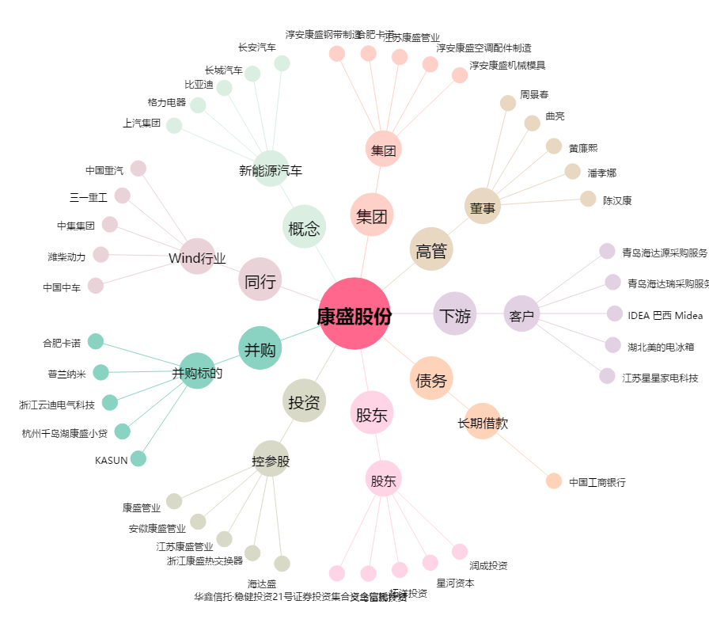
康盛股份[002418.SZ] - 关系概览图

